Sheet1
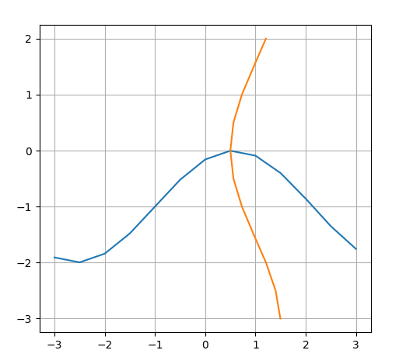
Исходная система

поиск решения
переменные |  | "стороны уравнения"
x | y | переменная | выражение
0.50000170829 | -0.0025054940236 | 0.50000170829 | 0.50000156937
 |  | -0.0025054940236 | -0.0025048925576

